상품제안서
히든 시스템다이어리 25절/32절 | 상품코드: S28566

 |  |  |  |  |  |  | 02-713-8555 | www.synergygift.co.kr
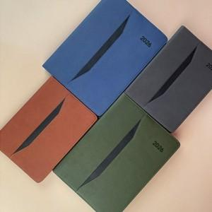

【상세/제작정보】

【인쇄/포장옵션】 | 불박 / OPP(비닐)

【공급단가】 | 수량 | 50~ | 100~ | 300~ | 1,000~ | 3,000~
*VAT별도 | 32절노트식 | 10,400원 | 10,200원 | 9,750원 | 9,340원 | 9,150원
 | 32절투데이 | 10,600원 | 10,500원 | 9,990원 | 9,570원 | 9,350원
 | 25절노트식 | 10,800원 | 10,600원 | 10,110원 | 9,690원 | 9,450원
 | 25절투데이 | 11,000원 | 10,850원 | 10,350원 | 9,910원 | 9,700원

【상품 URL】 | https://www.synergygift.co.kr:443/src/goods_detail.php?gdno=28566

